仕様概要
ONEsLOGI Cloud / WMS |  |  |  | パッケージ仕様書 |  |  | 業務ＩＤ | shipping |  | 機能ＩＤ | ProductShippingInspectList |  |  |  | 作者 | 岡田 | 作成日 | 2023-09-29
 |  |  |  | 仕様概要 |  |  | 業務名称 | 出荷管理 |  | 機能名称 | 出荷検品一覧(商品別) |  |  |  | 更新者 | べ | 更新日 | 2024-04-17

 | １．機能概要

 |  | ・出荷予定、及び出荷状況を商品単位に確認する。

 |  | 利用者（Who） |  |  | 出荷業務管理者 |  |  |  | 利用タイミング（When） |  |  | 随時 |  | 利用場所（Where） | 事務所
 | 1 | 利用目的（Why） |  |  | ・出荷指示に対して荷揃番号の明細（商品）単位に作業状況のステータスを確認する
 |  |  | 利用方法（How） |  | ・出荷メニューより【出荷検品一覧(商品別)】をクリック
 |  |  |  |  | ・検索条件を入力して「検索」ボタンを押下
 |  |  |  |  | ・【出荷検品一覧(荷揃番号別)・運送業者変更】画面より遷移。検索条件は遷移元から引き継ぐ
 |  |  | 処理内容（What） |  | ・出荷業務管理者が検索基準日を指定する |  |  |  |  |  |  |  |  |  |  |  |  |  |  |  |  |  | 2024/4/17 べ 詳細設計内容を反映
 |  |  |  |  | ・出荷業務管理者が日付(From～To)を指定する
 |  |  |  |  | ・出荷業務管理者が荷揃番号(From～To)を指定する
 |  |  |  |  | ・出荷業務管理者が代表荷揃番号(From～To)を指定する
 |  |  |  |  | ・出荷業務管理者がロケーションCDを指定する
 |  |  |  |  | ・出荷業務管理者が商品CDを指定する
 |  |  |  |  | ・出荷業務管理者がJANCDを指定する
 |  |  |  |  | ・出荷業務管理者が出荷ステータスを指定する
 |  |  |  |  | ・出荷業務管理者が出荷処理区分を指定する
 |  |  |  |  | ・出荷業務管理者が出荷区分を指定する
 |  |  |  |  | ・出荷業務管理者が所有者を指定する
 |  |  |  |  | ・出荷業務管理者が発注伝票番号を指定する
 |  |  |  |  | ・出荷業務管理者が「検索」ボタンを押下する
 |  |  | 処理前提／補足等 |  | ・出荷ステータス毎に明細行の背景色を設定する
 |  |  | 使用ボタン等 |  | ・「検索」ボタン
 | 2 | 利用目的（Why） |  |  | ・明細行の情報をExcelにダウンロードする
 |  |  | 利用方法（How） |  | ・検索条件を入力し「Excel出力」ボタンを押下
 |  |  | 処理内容（What） |  | ・出荷業務管理者が「Excel出力」ボタンを押下しExcelにダウンロードする
 |  |  | 処理前提／補足等 |  | ー |  |  |  |  |  |  |  |  |  |  |  |  |  |  |  |  |  | 2024/2/19 べ QA指摘内容反映
 |  |  | 使用ボタン等 |  | ・「Excel出力」ボタン
 |  | 出力順 |  |  | ・商品CD ＞ 出荷指示日 ＞ 作業日 ＞ 出荷日 ＞ 出荷処理区分CD ＞ 出荷区分CD ＞ 送り先CD ＞ 運送便CD ＞ 運送業者CD ＞ 代表荷揃番号 ＞ 荷揃番号
 |  |  |  |  |  | ＞ ロケーションCD ＞ 所有者
 |  | 出力順（DB項目名） |  |  | ・出荷指示ボディ.商品CD ＞ 出荷指示ヘッダ.出荷日 ＞ 出荷指示ヘッダ.作業日 ＞ 出庫ヘッダ.出荷日 ＞ 出荷指示ヘッダ.出荷処理区分CD ＞ 出荷指示ヘッダ.出荷区分CD |  |  |  |  |  |  |  |  |  |  |  |  |  |  |  |  |  | 2024/4/17 べ 詳細設計内容を反映
 |  |  |  |  |  | ＞ 出荷指示ヘッダ.届け先CD ＞ 出荷指示ヘッダ.運送便CD ＞ 出荷指示ヘッダ.運送業者CD ＞ 出荷指示ヘッダ.代表荷揃番号 ＞ 出荷指示ヘッダ.荷揃番号
 |  |  |  |  |  | ＞ 出荷指示ボディ.ロケーションCD ＞ 出荷指示ボディ.所有者

 | ２．画面イメージ

 |  | ■初期表示画面イメージ

 |  | ■検索後画面イメージ

 |  | ※画面遷移は画面遷移図.xlsxの＜出荷管理シート＞「出荷検品一覧(商品別)」を参照

 | 補足．画面イメージ（変更前）

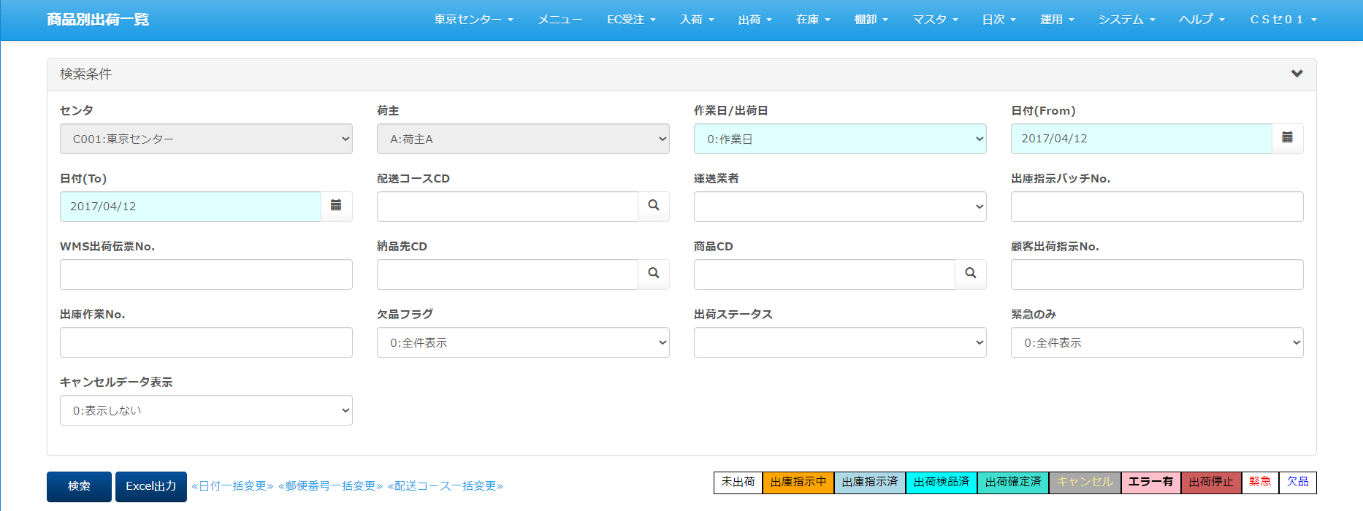

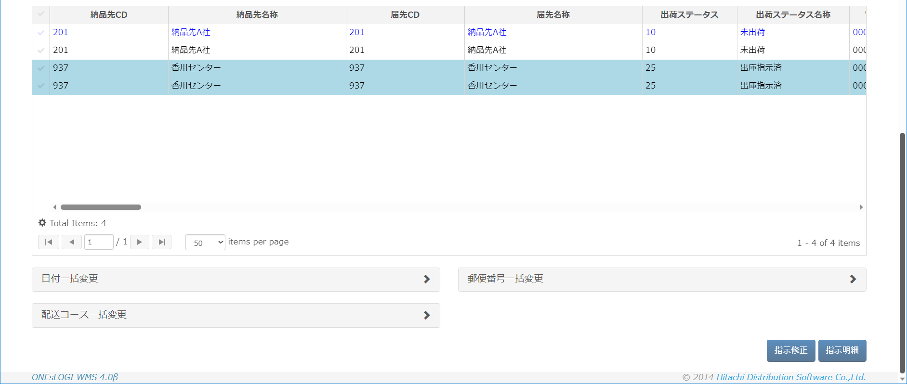

凡例
XXXXXXXX
画面プログラム
プログラム名を記入
XXXXXXXX
バッチプログラム
プログラム名を記入
XXXXXXXX
テーブル
テーブル名を記入
（XXXテーブルのテーブルは不要）
XXXXXXXX
帳票
帳票名を記入
（該当機能で直接出力する場合）
XXXXXXXX
ファイル
ファイル名を記入
データの流れ
 |  | ■I/O関連図、CRUD図 |  |  |  |  |  |  |  |  |  |  |  |  |  |  |  |  |  |  |  |  | 2024/4/17 べ I/O関連図追加

出荷指示ヘッダ
センタマスタ
 |  | I/O関連図 |  |  |  |  |  |  |  |  |  |  | ファイル/テーブルID |  |  | ファイル/テーブル名称 |  |  | C | R | U | D | 2024/4/17 べ I/O関連図追加
 |  |  |  |  |  |  |  |  |  |  |  |  | T_SHIPPING_INST_H |  |  | 出荷指示ヘッダ |  |  |  | ○
 |  |  |  |  |  |  |  |  |  |  |  |  | T_SHIPPING_INST_B |  |  | 出荷指示ボディ |  |  |  | ○
 |  |  |  |  |  |  |  |  |  |  |  |  | T_ALLOC_INST_H |  |  | 引当指示ヘッダ |  |  |  | ○
出荷指示ボディ
取引先マスタ
 |  |  |  |  |  |  |  |  |  |  |  |  | T_ALLOC_INST_B |  |  | 引当指示ボディ |  |  |  | ○
ロケーションマスタ
 |  |  |  |  |  |  |  |  |  |  |  |  | T_PICKING_H |  |  | 出庫ヘッダ |  |  |  | ○
引当指示ヘッダ
 |  |  |  |  |  |  |  |  |  |  |  |  | T_PICKING_B |  |  | 出庫ボディ |  |  |  | ○
 |  |  |  |  |  |  |  |  |  |  |  |  | T_PACKING_H |  |  | 梱包ヘッダ |  |  |  | ○
配送コースマスタ
 |  |  |  |  |  |  |  |  |  |  |  |  | T_PACKING_B |  |  | 梱包ボディ |  |  |  | ○
引当指示ボディ
センタ運送業者 マスタ
 |  |  |  |  |  |  |  |  |  |  |  |  | T_STOCK |  |  | 在庫 |  |  |  | ○
 |  |  |  |  |  |  |  |  |  |  |  |  | M_PRODUCT |  |  | 商品マスタ |  |  |  | ○
出庫ヘッダ
 |  |  |  |  |  |  |  |  |  |  |  |  | M_SHAPE |  |  | 荷姿マスタ |  |  |  | ○
 |  |  |  |  |  |  |  |  |  |  |  |  | M_CENTER |  |  | センタマスタ |  |  |  | ○
出庫ボディ
処理区分マスタ
 |  |  |  |  |  |  |  |  |  |  |  |  | M_CUSTOMER |  |  | 取引先マスタ |  |  |  | ○
 |  |  |  |  |  |  |  |  |  |  |  |  | M_LOCATION |  |  | ロケーションマスタ |  |  |  | ○
梱包ヘッダ
区分値明細マスタ
 |  |  |  |  |  |  |  |  |  |  |  |  | M_DELIVERY_COURCE |  |  | 配送コースマスタ |  |  |  | ○
 |  |  |  |  |  |  |  |  |  |  |  |  | M_CARRIER |  |  | センタ運送業者マスタ |  |  |  | ○
出荷検品一覧（商品別）
 |  |  |  |  |  |  |  |  |  |  |  |  | M_PROCESS_TYPE |  |  | 処理区分マスタ |  |  |  | ○
梱包ボディ
ロット
 |  |  |  |  |  |  |  |  |  |  |  |  | B_CALSS_DTL |  |  | 区分値明細マスタ |  |  |  | ○
 |  |  |  |  |  |  |  |  |  |  |  |  | T_LOT |  |  | ロット |  |  |  | ○
在庫
出庫入荷ラベル
 |  |  |  |  |  |  |  |  |  |  |  |  | T_PICKING_RECEIVE_LABEL |  |  | 出庫入荷ラベル |  |  |  | ○
 |  |  |  |  |  |  |  |  |  |  |  |  | V_DICT |  |  | 辞書ビュー |  |  |  | ○
商品マスタ
辞書ビュー

荷姿マスタ

 |  |  |  |  |  |  |  |  | Excel出力

出荷検品一覧（商品別） 出力データ

明細情報
出荷検品一覧(商品別) 明細情報
 | ここまで

当シートについて
シート「仕様概要」にある画面イメージの明細部分を全表示し、かつ一覧の改修内容（項目の追加）を
反映したイメージとなっております。
※画像に表示されているデータはサンプルとなります。
現状は、ONEｓLOGI標準の項目内容・並び順となっておりますので、
ミドリ安全殿にて
①不要項目の洗い出し
⇒表示が不要な項目については、非表示設定をします
②項目並び順の決定
⇒優先度の高い項目（ロットや期限日等）を、一覧の左側に持ってくるといった、列の並び順を変えることができます
をお願いできますでしょうか
また、センタ毎に表示／非表示、入力項目であれば必須／任意の設定が可能となっております。
※一覧項目の並び順はスキーマを分けることで、センター毎に実装する

EXCELイメージ
出荷検品一覧（商品別）

検索条件
 | センタ |  |  |  |  |  | 検索基準日 |  |  |  |  | 日付(From) |  |  |  |  | 日付(To)
 | C001：ミドリロジ草加 |  |  |  |  |  | 0:出荷指示日 |  |  |  | ▼ | 2017/04/14 |  |  |  | ■ | 2017/04/14 |  |  |  |  |  | ■
 | 荷揃番号(From) |  |  |  |  |  | 荷揃番号(To) |  |  |  |  | 代表荷揃番号(From) |  |  |  |  | 代表荷揃番号(To)

 | ロケーションCD |  |  |  |  |  | 商品CD |  |  |  |  | JANCD |  |  |  |  | 出荷ステータス |  |  |  |  |  |  |  |  | 発注伝票番号 |  |  |  |  |  |  |  |  |  | 納品先CD |  |  |  |  | WMS出荷伝票No. |  |  | 荷揃処理バッチNo.
 |  |  |  |  |  |  |  |  |  |  | ○ |  |  |  |  |  |  |  |  |  |  |  | ▼ |  |  |  |  |  |  |  |  |  |  |  |  |  |  |  |  | ○
 | 出荷処理区分 |  |  |  |  |  | 出荷区分 |  |  |  |  | 所有者 |  |  |  |  | 発注伝票番号 |  |  |  |  |  |  |  |  | 所有者 |  |  |  |  |  |  |  |  |  | ケース／バラ
 | 01:通常出荷 |  |  |  |  | ▼ | 01:直送 |  |  |  | ▼ |  |  |  |  | ▼ |  |  |  |  |  |  |  |  |  |  |  |  |  |  |  |  |  | ▼ |  |  |  |  |  | ▼
 | ケース/バラ区分 |  |  |  |  |  | 出荷検品済非表示 |  |  |  |  |  |  |  |  |  |  |  |  |  |  |  |  |  |  | 所有者 |  |  |  |  |  |  |  |  |  | ケース／バラ
 |  |  |  |  |  | ▼ | 1:出荷検品済を非表示 |  |  |  | ▼ |  |  |  |  |  |  |  |  |  |  |  |  |  |  |  |  |  |  |  |  |  |  | ▼ |  |  |  |  |  | ▼
 |  |  |  |  |  |  |  |  |  |  |  |  |  |  |  |  |  |  |  |  |  |  |  |  |  | 欠品フラグ |  |  |  |  |  |  |  |  |  | 緊急のみ
検索
Excel出力
 |  |  |  |  |  |  |  |  |  |  |  |  |  |  |  |  |  |  |  |  |  |  |  |  |  |  |  |  |  |  |  |  |  | ▼ |  |  |  |  |  | ▼
 |  |  |  |  |  |  |  |  |  |  |  |  |  |  | ピッキング済 | 出荷検品中 | 出荷検品済 | 承認待ち | 緊急 |  | 欠品 |  | 強制完了

✓ | 商品CD |  |  | 商品名称 |  |  | JANCD |  | 出荷指示日 |  | 作業日 |  | 出荷日 |  | 出荷処理区分CD |  | 出荷処理区分名称 |  |  | 出荷区分CD
✓ | PD01 |  |  | 商品A |  |  | 1234567890123 |  | 2017/04/14 |  | 2017/04/14 |  | 2017/04/14 |  | 01 |  | 通常出荷 |  |  |  | 01
✓ | PD02 |  |  | 商品B |  |  | 2345678901234 |  | 2017/04/14 |  | 2017/04/14 |  | 2017/04/14 |  | 01 |  | 通常出荷 |  |  |  | 01
✓ | PD03 |  |  | 商品D_期限日対象品 |  |  | 3456789012345 |  | 2017/04/14 |  | 2017/04/14 |  | 2017/04/14 |  | 01 |  | 通常出荷 |  |  |  | 01
✓ | PD04 |  |  | 商品E_ロット期限日対象品 |  |  | 4567890123456 |  | 2017/04/14 |  | 2017/04/14 |  | 2017/04/14 |  | 01 |  | 通常出荷 |  |  |  | 01

 |  |  |  |  |  |  |  |  |  |  |  |  |  |  |  |  |  |  |  |  |  |  |  |  |  |  |  |  | ピッキング済 |  | 出荷検品中 | 出荷検品済 | 承認待ち |  | 緊急 |  | 欠品 |  | 強制完了

指示修正
指示明細

 | 出荷ステータス
 |  |  |  |  |  | ▼

 | 35:ピッキング済
 | 40:出荷検品中
 | 50:出荷検品済
 | 55:出荷確定済
 | 60:承認待ち

 |  |  |  |  |  |  |  |  |  |  |  |  |  |  |  |  |  |  |  |  |  |  |  |  |  |  |  |  |  |  |  |  |  |  |  |  |  |  |  |  |  |  |  |  |  |  |  |  |  |  |  |  |  |  |  |  |  |  |  |  |  |  |  | 検品数 |  |  | 倉庫CD |  | 倉庫名称 |  | ゾーンCD |  | ゾーン名称
 |  |  |  |  |  |  |  |  |  |  |  |  |  |  |  |  |  |  |  |  |  |  |  |  |  |  |  |  |  |  |  |  |  |  |  |  |  |  |  |  |  |  |  |  |  |  |  |  |  |  |  |  |  |  |  |  |  |  |  |  |  |  |  | 0
 |  |  |  |  |  |  |  |  |  |  |  |  |  |  |  |  |  |  |  |  |  |  |  |  |  |  |  |  |  |  |  |  |  |  |  |  |  |  |  |  |  |  |  |  |  |  |  |  |  |  |  |  |  |  |  |  |  |  |  |  |  |  |  | 0
 |  |  |  |  |  |  |  |  |  |  |  |  |  |  |  |  |  |  |  |  |  |  |  |  |  |  |  |  |  |  |  |  |  |  |  |  |  |  |  |  |  |  |  |  |  |  |  |  |  |  |  |  |  |  |  |  |  |  |  |  |  |  |  | 0 |  |  | W001 |  | 東京倉庫 |  | A1 |  | 東京倉庫ゾーン
 |  |  |  |  |  |  |  |  |  |  |  |  |  |  |  |  |  |  |  |  |  |  |  |  |  |  |  |  |  |  |  |  |  |  |  |  |  |  |  |  |  |  |  |  | 納品指定日 |  | 納品時間帯CD |  | 納品時間帯名称 |  |  |  |  | ↓品目CDから切り出したもの |  |  |  | ↓「足」など |  |  |  | ↓ピック |  | 0 |  |  | W001 |  | 東京倉庫 |  | A1 |  | 東京倉庫ゾーン |  |  |  |  |  | ↓正式っぽい表示

✓ | 商品CD |  |  | 商品名称 |  |  | JANCD |  | 出荷指示日 |  | 作業日 |  | 出荷日 |  | 出荷処理区分CD |  | 出荷処理区分名称 |  | 出荷区分CD |  |  |  | 出荷区分名称 |  | 出荷ステータス |  | 出荷ステータス名称 | 送り先CD |  | 送り先名称 |  |  |  | 取引先CD |  |  |  | 取引先名称 |  | 運送便CD |  | 運送便名称 | 運送業者CD |  |  | 運送業者名称 |  | 配達指定日 |  | 配達時間帯CD | 配達時間帯名称 | 代表荷揃番号 | 荷揃番号 |  | 発注伝票番号 | 単位 | ケース/バラ区分 |  | 指示数 | ピック済数 | 検品済数 |  | ロケーションCD |  | ロケーション名称 | ロット |  | 期限日 |  | 製造日 |  | 入荷日 |  | 入荷ラベルNo. | 所有者CD | 所有者名称 | センタCD | センタ名称 |  | 届先郵便番号 | 届先住所1 | WMS出荷伝票No. | 発注伝票番号
✓ | PD01 |  |  | 商品A |  |  | 1234567890123 |  | 2017/04/14 |  | 2017/04/14 |  | 2017/04/14 |  | 01 |  | 通常出荷 |  | 01 |  |  |  | 直送 |  | 35 |  | ピッキング済 | 201 |  | 納品先A社 |  |  |  | 201 |  |  |  | 納品先A社 |  | YMTD |  | ヤマト代金引換 | YMT |  |  | ヤマト運輸 |  |  |  |  |  |  | 12001-1-01 |  |  | 足 | 1.バラ |  | 1 | 1 | 0 |  |  |  |  |  |  |  |  |  |  |  |  |  |  |  | C001 | ミドリロジ草加 |  | 0010045 | 北海道 | 0000000000024
✓ | PD02 |  |  | 商品B |  |  | 2345678901234 |  | 2017/04/14 |  | 2017/04/14 |  | 2017/04/14 |  | 01 |  | 通常出荷 |  | 01 |  |  |  | 直送 |  | 35 |  | ピッキング済 | 201 |  | 納品先A社 |  |  |  | 201 |  |  |  | 納品先A社 |  | YMTD |  | ヤマト代金引換 | YMT |  |  | ヤマト運輸 |  |  |  |  |  |  | 12001-1-01 |  |  | 足 | 1.バラ |  | 1 | 1 | 0 |  |  |  |  |  |  |  |  |  |  |  |  |  |  |  | C001 | ミドリロジ草加 |  | 0010045 | 北海道 | 0000000000024
✓ | PD03 |  |  | 商品D_期限日対象品 |  |  | 3456789012345 |  | 2017/04/14 |  | 2017/04/14 |  | 2017/04/14 |  | 01 |  | 通常出荷 |  | 01 |  |  |  | 直送 |  | 40 |  | 出荷検品中 | 937 |  | 香川センター |  |  |  | 937 |  |  |  | 香川センター |  | YMTT |  | ヤマト宅配便 | YMT |  |  | ヤマト運輸 |  |  |  |  |  | 90002-3 | 12002-1-01 |  |  | 足 | 2.ケース |  | 2 | 2 | 0 |  | 00-00-00-00-05 |  | A01-05 |  |  | 2023/10/01 |  | 2023/10/01 |  | 2017/04/12 |  | 00000000026 | 001 | A株式会社 | C001 | ミドリロジ草加 |  | 9999999 | 住所１ | 0000000000026
✓ | PD04 |  |  | 商品E_ロット期限日対象品 |  |  | 4567890123456 |  | 2017/04/14 |  | 2017/04/14 |  | 2017/04/14 |  | 01 |  | 通常出荷 |  | 01 |  |  |  | 直送 |  | 40 |  | 出荷検品中 | 937 |  | 香川センター |  |  |  | 937 |  |  |  | 香川センター |  | YMTT |  | ヤマト宅配便 | YMT |  |  | ヤマト運輸 |  |  |  |  |  | 90001-3 | 12002-1-01 |  |  | 足 | 2.ケース |  | 2 | 2 | 0 |  | 00-00-00-00-05 |  | A01-05 | A0001 |  | 2023/10/02 |  | 2023/10/02 |  | 2017/04/12 |  | 00000000027 | 001 | A株式会社 | C001 | ミドリロジ草加 |  | 9999999 | 住所１ | 0000000000026

出荷検品一覧（商品別）

 |  | 検索条件
 |  |  | センタ |  |  |  |  | 検索基準日 |  |  |  |  | 日付(From) |  |  |  |  | 日付(To)
 |  |  | C001：ミドリロジ草加 |  |  |  |  | 1:出荷日 |  |  |  | ▼ | 2017/04/14 |  |  |  | ■ | 2017/04/14 |  |  |  |  |  | ■
 |  |  | 荷揃番号(From) |  |  |  |  | 荷揃番号(To) |  |  |  |  | 代表荷揃番号(From) |  |  |  |  | 代表荷揃番号(To)

 |  |  | ロケーションCD |  |  |  |  | 商品CD |  |  |  |  | JANCD |  |  |  |  | 出荷ステータス
 |  |  |  |  |  |  |  |  |  |  |  | ○ |  |  |  |  |  |  |  |  |  |  |  | ▼
 |  |  | 出荷処理区分 |  |  |  |  | 出荷区分 |  |  |  |  | 所有者 |  |  |  |  | 発注伝票番号
 |  |  | 01:通常出荷 |  |  |  | ▼ | 01:直送 |  |  |  | ▼ |  |  |  |  | ▼
 |  |  | ケース/バラ区分 |  |  |  |  | 出荷検品済非表示
 |  |  |  |  |  |  | ▼ |  |  |  |  | ▼

検索
Excel出力
 |  |  |  |  |  |  |  |  |  |  |  |  |  |  |  | ピッキング済 | 出荷検品中 | 出荷検品済 | 承認待ち |  | 緊急 |  | 欠品 | 強制完了

 |  | ✓ | 商品CD |  | 商品名称 |  |  | JANCD |  | 出荷指示日 |  | 作業日 |  | 出荷日 |  | 出荷処理区分CD |  | 出荷処理区分名称 |  |  |  | 出荷区分CD

